5
Valor venta x Marca y por Sucursal
1. Ubicarse en una de las sucursales |  | Clic derecho |  | Configuracion de campo |  | Diseñop de impresion |  | Mostarrar etiquetas de elementos en forma tabular |  |  |  | Aceptar

 | Marca
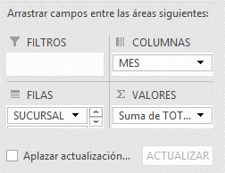

Suma de TOTAL |  | Etiquetas de columna
Etiquetas de fila | MARCA | Enero | Febrero | Marzo | Abril | Mayo | Junio | Julio | Agosto | Septiembre | Octubre | Noviembre | Diciembre | Total general
CENTRO | MAZDA |  |  |  |  |  | 27,500,000 | 27,500,000 | 27,500,000 | 27,500,000 |  |  |  | 110,000,000
 | RENAULT |  | 18,750,000 | 18,750,000 | 18,750,000 | 18,750,000 |  |  |  |  |  |  |  | 75,000,000
 | SUZUKI |  |  |  |  |  |  |  |  | 17,500,000 | 17,500,000 | 17,500,000 | 17,500,000 | 70,000,000
 | VOLSWAGUEN |  |  | 12,500,000 | 12,500,000 | 12,500,000 | 12,500,000 |  |  |  |  |  |  | 50,000,000
Total CENTRO |  |  | 18,750,000 | 31,250,000 | 31,250,000 | 31,250,000 | 40,000,000 | 27,500,000 | 27,500,000 | 45,000,000 | 17,500,000 | 17,500,000 | 17,500,000 | 305,000,000
NORTE | MAZDA |  |  |  |  |  | 27,500,000 | 27,500,000 | 27,500,000 | 27,500,000 | 27,500,000 |  |  | 137,500,000
 | RENAULT |  |  | 18,750,000 | 18,750,000 | 18,750,000 |  |  |  |  |  |  |  | 56,250,000
 | SUZUKI | 17,500,000 |  |  |  |  |  |  |  |  | 17,500,000 | 17,500,000 | 17,500,000 | 70,000,000
 | VOLSWAGUEN |  |  |  | 12,500,000 | 12,500,000 | 12,500,000 | 12,500,000 |  |  |  |  |  | 50,000,000
Total NORTE |  | 17,500,000 |  | 18,750,000 | 31,250,000 | 31,250,000 | 40,000,000 | 40,000,000 | 27,500,000 | 27,500,000 | 45,000,000 | 17,500,000 | 17,500,000 | 313,750,000
OCCIDENTE | MAZDA |  | 27,500,000 | 27,500,000 | 27,500,000 | 27,500,000 |  |  |  |  |  |  |  | 110,000,000
 | RENAULT | 18,750,000 |  |  |  |  |  |  |  |  | 18,750,000 | 18,750,000 | 18,750,000 | 75,000,000
 | SUZUKI |  |  |  |  | 17,500,000 | 17,500,000 | 17,500,000 | 17,500,000 |  |  |  |  | 70,000,000
 | VOLSWAGUEN | 31,250,000 | 12,500,000 |  |  |  |  |  |  |  |  |  | 12,500,000 | 56,250,000
Total OCCIDENTE |  | 50,000,000 | 40,000,000 | 27,500,000 | 27,500,000 | 45,000,000 | 17,500,000 | 17,500,000 | 17,500,000 |  | 18,750,000 | 18,750,000 | 31,250,000 | 311,250,000
ORIENTE | MAZDA | 55,000,000 |  |  |  |  |  |  |  |  |  | 27,500,000 | 27,500,000 | 110,000,000
 | RENAULT |  |  |  |  |  | 18,750,000 | 18,750,000 | 18,750,000 | 18,750,000 |  |  |  | 75,000,000
 | SUZUKI | 17,500,000 | 17,500,000 | 17,500,000 | 17,500,000 |  |  |  |  |  |  |  |  | 70,000,000
 | VOLSWAGUEN |  |  |  |  |  |  |  | 12,500,000 | 12,500,000 | 12,500,000 | 12,500,000 |  | 50,000,000
Total ORIENTE |  | 72,500,000 | 17,500,000 | 17,500,000 | 17,500,000 |  | 18,750,000 | 18,750,000 | 31,250,000 | 31,250,000 | 12,500,000 | 40,000,000 | 27,500,000 | 305,000,000
SUR | MAZDA | 27,500,000 | 27,500,000 | 27,500,000 | 27,500,000 | 27,500,000 |  |  |  |  |  |  |  | 137,500,000
 | RENAULT | 37,500,000 | 18,750,000 |  |  |  |  |  |  |  | 18,750,000 | 18,750,000 | 18,750,000 | 112,500,000
 | SUZUKI |  |  |  |  |  | 17,500,000 | 17,500,000 | 17,500,000 | 17,500,000 |  |  |  | 70,000,000
 | VOLSWAGUEN | 25,000,000 | 12,500,000 | 12,500,000 |  |  |  |  |  |  |  |  |  | 50,000,000
Total SUR |  | 90,000,000 | 58,750,000 | 40,000,000 | 27,500,000 | 27,500,000 | 17,500,000 | 17,500,000 | 17,500,000 | 17,500,000 | 18,750,000 | 18,750,000 | 18,750,000 | 370,000,000
Total general |  | 230,000,000 | 135,000,000 | 135,000,000 | 135,000,000 | 135,000,000 | 133,750,000 | 121,250,000 | 121,250,000 | 121,250,000 | 112,500,000 | 112,500,000 | 112,500,000 | 1,605,000,000

6
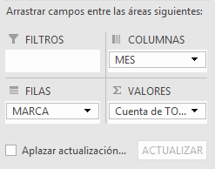
Marca de mayor cantidad de unidades vendidas

Cuenta de Ventas | Etiquetas de columna
Etiquetas de fila | Enero | Febrero | Marzo | Abril | Mayo | Junio | Julio | Agosto | Septiembre | Octubre | Noviembre | Diciembre | Total general
VOLSWAGUEN | 4 | 2 | 2 | 2 | 2 | 2 | 1 | 1 | 1 | 1 | 1 | 1 | 20
SUZUKI | 2 | 1 | 1 | 1 | 1 | 2 | 2 | 2 | 2 | 2 | 2 | 2 | 20
RENAULT | 3 | 2 | 2 | 2 | 2 | 1 | 1 | 1 | 1 | 2 | 2 | 2 | 21
MAZDA | 3 | 2 | 2 | 2 | 2 | 2 | 2 | 2 | 2 | 1 | 1 | 1 | 22
Total general | 12 | 7 | 7 | 7 | 7 | 7 | 6 | 6 | 6 | 6 | 6 | 6 | 83

9
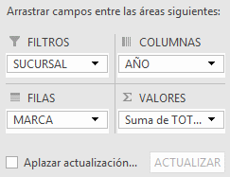
Uso de filtros generales
Valor de las ventas X sucursal

SUCURSAL | (Todas)

Total Ventas | Etiquetas de columna
Etiquetas de fila | 2015 | 2016 | Total general
VOLSWAGUEN | 125,000,000 | 131,250,000 | 256,250,000
SUZUKI | 175,000,000 | 175,000,000 | 350,000,000
RENAULT | 206,250,000 | 187,500,000 | 393,750,000
MAZDA | 302,500,000 | 302,500,000 | 605,000,000
Total general | 808,750,000 | 796,250,000 | 1,605,000,000

10
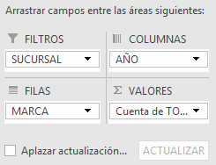
Uso de filtros Individuales
Cantidad de unidades vendidas por sucursal

SUCURSAL | CENTRO

Cuenta de Unidades | Etiquetas de columna
Etiquetas de fila | 2015 | 2016 | Total general
MAZDA | 2 | 2 | 4
RENAULT | 2 | 2 | 4
SUZUKI | 2 | 2 | 4
VOLSWAGUEN | 2 | 2 | 4
Total general | 8 | 8 | 16

11
Clic en lista desplegable del ultimo valor
Configuracion de campo de valor |  | Mostrar valores como | Diferencia de | Mes | Anterior
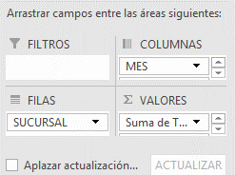
Calcular la diferencia de ventas con respecto al Mes anterior

 | Etiquetas de columna
 | Enero |  | Febrero |  | Marzo |  | Abril |  | Mayo |  | Junio |  | Julio |  | Agosto |  | Septiembre |  | Octubre |  | Noviembre |  | Diciembre |  | Total Suma de TOTAL | Total Suma de TOTAL2
Etiquetas de fila | Suma de TOTAL | Suma de TOTAL2 | Suma de TOTAL | Suma de TOTAL2 | Suma de TOTAL | Suma de TOTAL2 | Suma de TOTAL | Suma de TOTAL2 | Suma de TOTAL | Suma de TOTAL2 | Suma de TOTAL | Suma de TOTAL2 | Suma de TOTAL | Suma de TOTAL2 | Suma de TOTAL | Suma de TOTAL2 | Suma de TOTAL | Suma de TOTAL2 | Suma de TOTAL | Suma de TOTAL2 | Suma de TOTAL | Suma de TOTAL2 | Suma de TOTAL | Suma de TOTAL2
CENTRO |  |  | 18750000 | 18750000 | 31250000 | 12500000 | 31250000 | 0 | 31250000 | 0 | 40000000 | 8750000 | 27500000 | -12500000 | 27500000 | 0 | 45000000 | 17500000 | 17500000 | -27500000 | 17500000 | 0 | 17500000 | 0 | 305000000
NORTE | 17500000 |  |  | -17500000 | 18750000 | 18750000 | 31250000 | 12500000 | 31250000 | 0 | 40000000 | 8750000 | 40000000 | 0 | 27500000 | -12500000 | 27500000 | 0 | 45000000 | 17500000 | 17500000 | -27500000 | 17500000 | 0 | 313750000
OCCIDENTE | 50000000 |  | 40000000 | -10000000 | 27500000 | -12500000 | 27500000 | 0 | 45000000 | 17500000 | 17500000 | -27500000 | 17500000 | 0 | 17500000 | 0 |  | -17500000 | 18750000 | 18750000 | 18750000 | 0 | 31250000 | 12500000 | 311250000
ORIENTE | 72500000 |  | 17500000 | -55000000 | 17500000 | 0 | 17500000 | 0 |  | -17500000 | 18750000 | 18750000 | 18750000 | 0 | 31250000 | 12500000 | 31250000 | 0 | 12500000 | -18750000 | 40000000 | 27500000 | 27500000 | -12500000 | 305000000
SUR | 90000000 |  | 58750000 | -31250000 | 40000000 | -18750000 | 27500000 | -12500000 | 27500000 | 0 | 17500000 | -10000000 | 17500000 | 0 | 17500000 | 0 | 17500000 | 0 | 18750000 | 1250000 | 18750000 | 0 | 18750000 | 0 | 370000000
Total general | 230000000 |  | 135000000 | -95000000 | 135000000 | 0 | 135000000 | 0 | 135000000 | 0 | 133750000 | -1250000 | 121250000 | -12500000 | 121250000 | 0 | 121250000 | 0 | 112500000 | -8750000 | 112500000 | 0 | 112500000 | 0 | 1605000000

12
Agrupar una tabla dinamica de forma sencilla |  | Seleccionar La inf | Clic Derecho | Agrupar
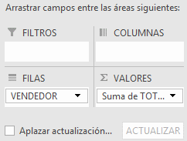

Etiquetas de fila | Suma de TOTAL
Excelentes
ANDREA | 190000000
JUAN | 180000000
Regulares
CAROLINA | 152500000
ESTEBAN | 152500000
DIEGO | 152500000
Deficientes
JONH | 161250000
NATALY | 158750000
YESSICA | 152500000
LUIS | 152500000
MARGARITA | 152500000
Total general | 1605000000

13
Agrupar en una tabla dinamica por rango de numeros |  | Clic derecho | Agrupar
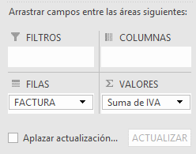

Etiquetas de fila | Suma de IVA
101-120 | 74,000,000
201-220 | 62,750,000
301-320 | 61,000,000
401-420 | 62,250,000
501-520 | 61,000,000
Total general | 321,000,000

14
Para celdas vacias mostrar 0 |  | Clic Derecho |  | Opciones de tabla dinámica |  |  | Para celdas Vacias Mostrar

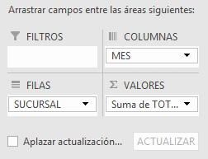
Suma de TOTAL | Etiquetas de columna
Etiquetas de fila | Enero | Febrero | Marzo | Abril | Mayo | Junio | Julio | Agosto | Septiembre | Octubre | Noviembre | Diciembre | Total general
CENTRO | 0 | 18,750,000 | 31,250,000 | 31,250,000 | 31,250,000 | 40,000,000 | 27,500,000 | 27,500,000 | 45,000,000 | 17,500,000 | 17,500,000 | 17,500,000 | 305,000,000
NORTE | 17,500,000 | - | 18,750,000 | 31,250,000 | 31,250,000 | 40,000,000 | 40,000,000 | 27,500,000 | 27,500,000 | 45,000,000 | 17,500,000 | 17,500,000 | 313,750,000
OCCIDENTE | 50,000,000 | 40,000,000 | 27,500,000 | 27,500,000 | 45,000,000 | 17,500,000 | 17,500,000 | 17,500,000 | - | 18,750,000 | 18,750,000 | 31,250,000 | 311,250,000
ORIENTE | 72,500,000 | 17,500,000 | 17,500,000 | 17,500,000 | - | 18,750,000 | 18,750,000 | 31,250,000 | 31,250,000 | 12,500,000 | 40,000,000 | 27,500,000 | 305,000,000
SUR | 90,000,000 | 58,750,000 | 40,000,000 | 27,500,000 | 27,500,000 | 17,500,000 | 17,500,000 | 17,500,000 | 17,500,000 | 18,750,000 | 18,750,000 | 18,750,000 | 370,000,000
Total general | 230,000,000 | 135,000,000 | 135,000,000 | 135,000,000 | 135,000,000 | 133,750,000 | 121,250,000 | 121,250,000 | 121,250,000 | 112,500,000 | 112,500,000 | 112,500,000 | 1,605,000,000

17
Segmentacion de datos para varias tablas dinamicas |  | 1 | Clic en la primera tabla | Analizar | Insertar segmentacion de datos |  |  | Seleccionar los campos por los que desee segmentar
 |  | 2 | Conecta segmentacion | Ubicarse el la otra tabla |  | analizar | Tabla dinamica(ver el nombre)
 |  | 3 | Clic derecho sobre la segmentacion |  | Conexiones de informe |  | Del listado seleccionar la tabla dinámica con la que la desea conectar
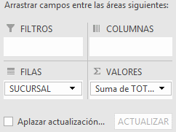
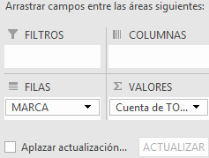
 |  |  | Asi por cada segmentacion

Etiquetas de fila | Suma de TOTAL
CENTRO | 47,500,000
OCCIDENTE | 36,250,000
SUR | 73,750,000
Total general | 157,500,000

Etiquetas de fila | Cuenta de TOTAL
MAZDA | 2
RENAULT | 2
SUZUKI | 3
VOLSWAGUEN | 1
Total general | 8

18
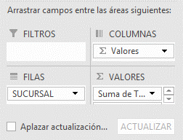
Ver formulas y lista de campos calculados |  | 1 | Clic en la tabla |  | Analizar | Botón Calculos | Campos elementos y conjuntos |  | Campo calculado
 |  | 2 | Darle el nombre(Incremento Ventas) |  |  | seleccionar el campo (ventas*%+ventas) |  | Aparece una nueva columna con el campo calculado
 | Ver la formula del campo calculado |  | Analizar | Botón Calculos |  | Campos elementos y conjuntos
 |  |  |  |  |  | Crear lista de formulas

Etiquetas de fila | Suma de TOTAL | Suma de Incremento para el proximo mes
CENTRO | 305000000 | 366,000,000
NORTE | 313750000 | 376,500,000
OCCIDENTE | 311250000 | 373,500,000
ORIENTE | 305000000 | 366,000,000
SUR | 370000000 | 444,000,000
Total general | 1605000000 | 1,926,000,000

19
Generar autofiltros en las tablas dinámicas |  | 1 | Despues del utimoa columna escribir un nuevo campo |  | Ubicarse en el | Datos | Filtros
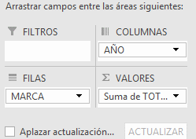

Suma de TOTAL | Etiquetas de columna
Etiquetas de fila | 2015 | 2016 | Total general | Filtros
MAZDA | 302500000 | 302500000 | 605000000
RENAULT | 206250000 | 187500000 | 393750000
SUZUKI | 175000000 | 175000000 | 350000000
VOLSWAGUEN | 125000000 | 131250000 | 256250000
Total general | 808750000 | 796250000 | 1605000000

21
Insertar escala de Tiempo |  | 1 | Ubicarse en la tabla dinamica | Analizar | Insertar escala de tiempo | Seleccionar el capo(Fecha) y aceptar
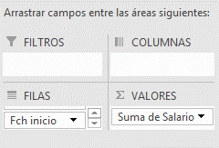

Etiquetas de fila | Suma de Salario
1989 | 11358949
Total general | 11358949

